строки
«Модернизация железнодорожного пути и стрелочных переводов» на территории АО «Коломенский завод», расположенного по адресу: Московская область, г. Коломна, ул. Партизан 42
Исполнительная схема №1 Демонтаж стрелочного перевода №6

«»

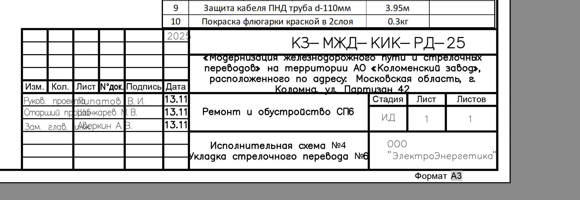

5-КЗ-КИКГС-СП10

Лист2
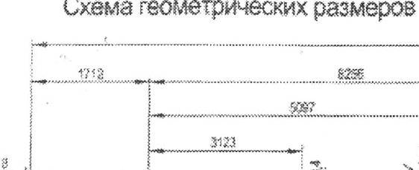
№ | X | Y | Примечание
1 | 2270241.36 | 394648.00 |  | 2270241.36 | 394648.00
2 | 2270243.75 | 394653.52 |  | 2270243.75 | 394653.52
3 | 2270292.20 | 394627.16 |  | 2270292.20 | 394627.16
4 | 2270290.23 | 394623.83 |  | 2270290.23 | 394623.83
5 | 2270267.16 | 394637.30 |  | 2270267.16 | 394637.30
6 | 2270265.52 | 394636.11 |  | 2270265.52 | 394636.11
7 | 2270265.16 | 394638.12 |  | 2270265.16 | 394638.12
8
9
10 |  |  |  |  | -48.4550
11
12

 |  |  |  |  |  |  |  |  |  |  |  |  |  | 9968

 |  |  |  |  |  |  |  |  |  |  |  | 54.8
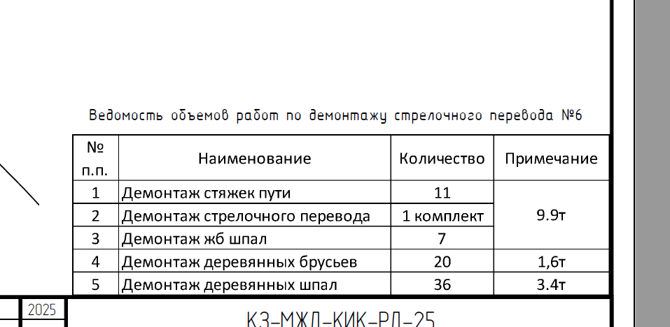

 |  |  |  |  |  | № | Наименование работ | Ед. изм. | Кол-во | Примечание
 |  |  |  |  |  | 1 | Демонтаж СП 10 | компл | 1
 |  |  |  |  |  | 2 | Демонтаж ж/б шпал | шт
 |  |  |  |  |  | 3 | Демонтаж деревянных шпал | шт |  |  | 7.78 | 100.00
 |  |  |  |  |  | 4 | Демонтаж рельс и скреплений | км |  |  | 0.15 | 1.93
 |  |  |  |  |  | 5 | Разработка балласта и основания | м3
 |  |  |  |  |  | 6
 |  |  |  |  |  | 7
 |  |  |  |  |  | 8 |  |  |  |  |  | 0.019280205656
 |  |  |  |  |  | 9
 |  |  |  |  |  | 10
 |  |  |  |  |  | 11
 |  |  |  |  |  | 12
 |  |  |  |  |  | 13

 |  |  |  |  |  |  |  |  |  |  |  | 85 | 4
 |  |  |  |  |  |  |  |  |  |  |  | 4.8875 | 0.23

 |  |  |  |  |  | № | Наименование работ | Ед. изм. | Кол-во | Примечание
 |  |  |  |  |  | 1 | Уплотнение грунта трамбовками | м2 | 238.01
 |  |  |  |  |  | 2 | Устройство щебеночного основания | м3 | 23.80 | V=S*H=238,01*0,1
 |  |  |  |  |  |  |  |  |  |  |  | 0.16 | 15.01
 |  |  |  |  |  |  |  |  |  |  |  | 0.23 | 21.576875

